Mezcla leches
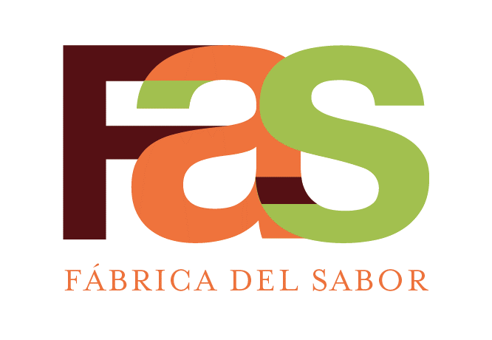 |  | SERVICIOS DE PASTELERIA S.A. |  |  |  |  | CÓDIGO: | ESP-RE-POF-042
 |  | ESPECIFICACION DE RECETA |  |  |  |  | REVISIÓN: | 1
 |  | SE00751 Mezcla tres leches salty caramel |  |  |  |  | FECHA DE APROBACIÓN: | 2025-09-18
 |  | Elaborado | Juan Pablo Brenes , chef
 |  | Aprobado | Esteban Cartin, Gte Manufactura
AREA QUE PRODUCE: |  |  | POSTRES |  |  | AREA QUE EMPACA: |  | POSTRES
# Código | # Codigo Netsuite | Descripción del ingrediente | Marca | Unidad Internacional |  | Medida alternativa |  | Costo - Referencia
 |  |  |  | Cantidad | Unidad medida | Cantidad | Unidad medida | Colones
907000001 | SE00031 | Mezcla Tres Leches Pasteurizada | FAS | 7500 | g
10415 |  | AGUA POTABLE (PLANTA) | FAS | 2500 | g
NUEVO | MP10758 | SABORIZANTE CARAMELO SALADO | ASTEK | 10 | g

 |  |  | Cantidad | Unidad
PESO TOTAL OBTENIDO |  |  | 10000 | g | Tiempo de Horneo:
TIEMPO TOTAL DE PREPARACION |  |  | 3 | min | Horno:
CANTIDAD DE PORCIONES OBTENIDAS |  |  | 1 | ud | Temperatura de Horneo:
PESO DE CADA PORCIÓN |  |  | 10000 | g | Otros
MERMA |  |  | 10 | g
PROCEDIMIENTO DE PREPARACION DE LA RECETA
1.- Mezclar todos los ingredientes hasta incorporar.

CONTROL DE CAMBIOS

